Боковое меню
Pre-conditions | 1. 2. 3.
ID | Name | Severity | Step # | Step description | Test Data | Expected result | Win8/ IE | Win8/ Chrome | Bug # | Comment
БМ 1. | Проверка внешнего вида бокового меню (авторизированный пользователь) | 1 | 1 | Открыть приложение |  | приложение открыто | Passed | Passed
 |  |  | 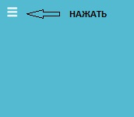 2 |  |  | Меню открыто и содержит: - Заголовок - Главная страница - Галерея - Карта - Домашняя страница -LOGOUT - эл.адрес пользователя - аватар пользователя - изменть профиль | Failed | Failed | 31
 |  |  | 3 |  |  |  | Not Performed | Not Performed
 |  |  | 4 |  |  |  | Not Performed | Not Performed
 |  |  | 5 |  |  |  | Not Performed | Not Performed
 |  |  | 6 |  |  |  | Not Performed | Not Performed
БМ 2. | Проверка внешнего вида бокового меню (НЕавторизированный пользователь) | 1 | 1 |  |  | Меню открыто и содержит: - заголовк - главная страница - галерея - карта - домашняя страница | Failed | Failed | 31
 |  |  | 2 |  |  |  | Not Performed | Not Performed
 |  |  | 3 |  |  |  | Not Performed | Not Performed
 |  |  | 4 |  |  |  | Not Performed | Not Performed
 |  |  | 5 |  |  |  | Not Performed | Not Performed
 |  |  | 6 |  |  |  | Not Performed | Not Performed
БМ 3. | Проверка работы кнопок | 1 | 1 | Открыть приложение |  | приложение открыто | Passed | Passed
 |  |  | 2 |  |  | Меню открыто и содержит: - Заголовок - Главная страница - Галерея - Карта - Домашняя страница -LOGOUT - эл.адрес пользователя - аватар пользователя - изменть профиль | Failed | Failed | 31
 |  |  | 3 | Нажать на Gallery |  | открывается страница галереи | Passed | Passed
 |  |  | 4 | Нажать на Map |  | открывается страница с картой | Passed | Passed
 |  |  | 5 | Нажать на Edit profile |  | на страницу редактироания профиля | Passed | Passed
 |  |  | 6 | Нажать на logout |  | выходит на главную страницу | Passed | Passed

Bugs
ID | Priority | Severity | Summary | Description | Atachment
1 | 2 | 3 | Не работает кнопка Main page в нижнем меню | 1 Открыть приложение 2 Авторизироваться 3 Нажать в нижнем меню на кнопку Main Page Ожидаемый результат : Открывается основная страница Фактический результат: Отображается окно с ошибкой. 404 This page not exist. Try to return on main page and search again.
2 | 1 | 2 | Возможность регистрации пользователей с одинаковыми email | 1 Открыть приложение 2 Зарегистрироваться , указав эл.почту: sai.denis@mail.ru 3 Выйти 4 Повторно зарегистироваться, указав эл.почту: sai.denis@mail.ru Ожидаемый результат :Сообщние об ошибке- данный эл.адрес занят Фактический результат: Пользователь зарегистрирован
7 | 1 | 2 | Возможность регистрации пользователей с одинаковыми UserName | 1 Открыть приложение 2 Зарегистрироваться , указав UserName: denis 3 Выйти 4 Повторно зарегистироваться, указав эл.почту: denis Ожидаемый результат :Сообщние об ошибке - данное имя пользователя затяно Фактический результат: Пользователь зарегистрирован
3 | 3 | 3 | Не работает внешняя ссылка Eightydays.Me в нижнем меню | 1 Открыть приложение 2 Нажать в нижнем меню на ссылку Eightydays.Me Ожидаемый результат : Открывается страница в новом окне Фактический результат: Отображается окно с ошибкой. {"err":"Error: Service not exists"}. | 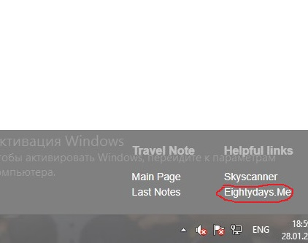
4 | 3 | 4 | Не работает перемещение через TAB и SHIFT TAB при регистрации | 1 Открыть приложение 2 Перейти на страницу регистрации 3 Нажать на кнопку TAB, SHIFT TAB Ожидаемый результат : TAB - курсор перемещается на одно поле вниз SHIFT TAB - курсор перемещается на одно поле вверх Фактический результат: курсор остается на прежнем месте
5 | 1 | 2 | Грамматическая ошибка при регистрации | 1 Открыть приложение 2 Перейти на страницу регистрации Ожидаемый результат : в шапке отображается WELCOME Фактический результат: в шапке отображается Welcome Back
6 | 3 | 3 | На домашней странице,на странице галереи НЕ отображается дата создания заметки | 1. Открыть приложение 2. Открыть домашнюю страницу / галерею Ожидаемый результат : При отображении заметок, отображается дата создания Фактический результат: Заметки отображаются без даты создания
8 | 3 | 3 | Возможность загрузки более 10-ти фото при создании заметки | 1. Открыть приложение 2. Открыть страницу создания заметки / редактирование заметки 3. Перейти на добавление фото 4. Загрузить 10 фото 5. Нажать на добавление новой фотографии Ожидаемый результат :Невозможно добавить 11-ую фотографию Фактический результат: Фото загрузилось
9 | 2 | 2 | Не корректно работает функция СОРТИРОВКИ заметок | 1. Открыть приложение 2. Открыть домашнюю страницу 3. Отсортировать заметки - отсортировать заметки по дате - отсортировать заметки по пользователю - отсортировать заметки по названию Ожидаемый результат : - при сортировке по пользователю/названию - отображаются в алфавитном порядке - при сортировке по дате - первой отображается заметка, которая создавалась последней Фактический результат: - при сортировке по пользователю/названию - отображаются НЕ в алфавитном порядке - при сортировке по дате - последняя созданная заметка, НЕ отображается первой
10 | 3 | 5 | Возможность регистрации, при поле Last name состоящем более чем из 50-ти символов | 1. Открыть приложение 2. Перейти на страницу регистрации 3. Заполнить все обязательные поля 4. В поле Last name ввести более 50-ти символов Ожидаемый результат : - кнопка регистрации неактивна Фактический результат: - кнопка регистрации активна
11 | 3 | 5 | Возможность регистрации при заполнении поля password - ЗАГЛАВНЫМИ буквами | 1. Открыть приложение 2. Перейти на страницу регистрации 3. Заполнить все обязательные поля 4. В поле Password ввести заглавные буквы Ожидаемый результат : - кнопка регистрации неактивна Фактический результат: - кнопка регистрации активна
13 | 3 | 5 | Возможна регистрации при вводе в поле Email, больше 1-го символа @ | 1. Открыть приложение 2. Перейти на страницу регистрации 3. Заполнить все обязательные поля 4. В поле Email указать адрес, с двумя симолами @ Ожидаемый результат : - кнопка регистрации неактивна Фактический результат: - кнопка регистрации активна
14 | 2 | 4 | Возможна регистрации при вводе в поле Password, спец.символы @ _ | 1. Открыть приложение 2. Перейти на страницу регистрации 3. Заполнить все обязательные поля 4. В поле Password ввести символы @ _ Ожидаемый результат : - кнопка регистрации неактивна Фактический результат: - кнопка регистрации активна | В требованиях было сказано, что спец.символы в пароле запрещены, но в самом приложении при вводе пароля,загорается собщение, что некоторые спец.символы разрешены. Расхождение с требованиями
15 | 2 | 4 | При регистрации в поле Passwor можно ввести не более 20-ти символов (Explorer) | 1. Открыть приложение 2. Перейти на страницу регистрации 3. Заполнить все обязательные поля 4. В поле Password ввести 100 символов Ожидаемый результат : - кнопка регистрации активна Фактический результат: - кнопка регистрации неактивна | В требованиях было сказано, что в пароле максимальное значение - 100 символов, в самом приложении при вводе пароля,загорается сообщение, что максимальное кол-во символов 20. Расхождение с требованиями
16 | 3 | 5 | При регистрации в поле About me, разрешено ввести более 100 символов | 1. Открыть приложение 2. Перейти на страницу регистрации 3. Заполнить все обязательные поля 4. В поле About me ввести 101 символ Ожидаемый результат : - кнопка регистрации неактивна Фактический результат: - кнопка регистрации активна
17 | 3 | 5 | При регистрации в поле Skype, разрешено ввести более 100 символов | 1. Открыть приложение 2. Перейти на страницу регистрации 3. Заполнить все обязательные поля 4. В поле Skype ввести 101 символ Ожидаемый результат : - кнопка регистрации неактивна Фактический результат: - кнопка регистрации активна
18 | 3 | 5 | При регистрации в поле Website, разрешено ввести более 100 символов | 1. Открыть приложение 2. Перейти на страницу регистрации 3. Заполнить все обязательные поля 4. В поле Website ввести 101 символ Ожидаемый результат : - кнопка регистрации неактивна Фактический результат: - кнопка регистрации активна
19 | 1 | 4 | При авторизации некорректное название шапки окна для ввода данных | 1. Открыть приложение 2. Перейти на страницу авторизации Ожидаемый результат : - в шапке для ввода данных отображается - ДОБРО ПОЖАЛОВАТЬ Фактический результат: - в шапке для ввода данных отображается - ДОБРО ПОЖАЛОВАТЬ НАЗАД
20 | 2 | 3 | Для Неавторизированного пользователя, отсутствует кнопка - создание заметки | 1. Открыть приложение 2. Перейти на страницу просмотра заметок Ожидаемый результат : - нажать на кнопку создание заметки - открыто окно авторизации Фактический результат: - кнопка отсутствует
21 | 2 | 2 | Некорректно работает одновременная сортировка и фильтр заметок | 1. Открыть приложение 2. Перейти на страницу просмотра заметок 3. Отсортировать и отфильтровать заметки: - title + only my notes Ожидаемый результат : - title + only my notes - только заметки пользователя отсортированные по названию в алфавитном порядке Фактический результат: - title + only my notes - только заметки пользователя отсортированные по названию НЕ в алфавитном порядке |  | Изначально заводил как 1 баг,а не несколько, но в итоге получается 5 (каждый фильтр) ожидаемых результатов…
32 | 2 | 2 | Некорректно работает одновременная сортировка и фильтр заметок | 1. Открыть приложение 2. Перейти на страницу просмотра заметок 3. Отсортировать и отфильтровать заметки: title + all notes Ожидаемый результат : - title + all notes - заметки всех пользователей отсортированные по названию в алфавитном порядке Фактический результат: - title + all notes - заметки всех пользователей отсортированные по названию НЕ в алфавитном порядке
33 | 2 | 2 | Некорректно работает одновременная сортировка и фильтр заметок | 1. Открыть приложение 2. Перейти на страницу просмотра заметок 3. Отсортировать и отфильтровать заметки: user name + all notes Ожидаемый результат : - user name + all notes - заметки всех пользователей, имена отсортированы в алфавитном порядке Фактический результат: - user name + all notes - заметки всех пользователей, имена отсортированы НЕ в алфавитном порядке
34 | 2 | 2 | Некорректно работает одновременная сортировка и фильтр заметок | 1. Открыть приложение 2. Перейти на страницу просмотра заметок 3. Отсортировать и отфильтровать заметки: date + all notes Ожидаемый результат : - date + all notes - заметки всех пользователей отсортированные по дате, последняя добавленная заметка отображается первой Фактический результат: - date + all notes - заметки всех пользователей отсортированные по дате, последняя добавленная заметка НЕ отображается первой
35 | 2 | 2 | Некорректно работает одновременная сортировка и фильтр заметок | 1. Открыть приложение 2. Перейти на страницу просмотра заметок 3. Отсортировать и отфильтровать заметки: date + only my notes Ожидаемый результат : - date + only my notes - только заметки пользователя отсортированные по дате, последняя добавленная заметка отображается первой Фактический результат: - date + only my notes - только заметки пользователя отсортированные по дате, последняя добавленная заметка НЕ отображается первой
22 | 2 | 4 | Возможность создания заметки, при подзаголовке состоящем менее чем из 4-ех символов | 1. Открыть приложение 2. Перейти на страницу создания заметки 3. Ввести в поле - ПОДЗАГОЛОВОК менее 4-ех символов (1-3) Ожидаемый результат : - Кнопка перехода на следующий шаг - НЕактивна Фактический результат: - Кнопка перехода на следующий шаг - активна
23 | 3 | 4 | Возможность создания заметки, при заполнении описания (2-ой шаг) более чем из 500 символов | 1. Открыть приложение 2. Перейти на страницу создания заметки 3. Выполнить первый шаг 4. На втором шаге, в поле описание - ввести более 500 символов - Кнопка перехода на следующий шаг - НЕактивна Фактический результат: - Кнопка перехода на следующий шаг - активна
24 | 1 | 2 | Отсутствует возможность редактирования фото в заметках | 1. Открыть приложение 2. Открыть страницу с заметками 3. Перейти в окно редактирования заметки 4. Добавить фото, удалить фото Ождидаемый результат - При удалении - фото удалено, при добавлении- добавлено новое Фактический результат: - Нет возможности добавления/удаления фото В РЕЖИМЕ РЕДАКТИРОВАНИЯ(окно с фотографиями неактивно)
25 | 2 | 4 | При редактировании заметки, поле подзаголовок состоящее менее чем из 4-ех символов - сохраняется | 1. Открыть приложение 2. Открыть страницу с заметками 3. Перейти в окно редактирования заметки 4. В поле ПОДЗАГОЛОВОК ввести менее 4-ех символов Ождидаемый результат - Кнопка сохранить - НЕактивна Фактический результат: - Кнопка сохранить - активна
26 | 3 | 4 | При редактировании заметки в описания допускается более чем из 500 символов | 1. Открыть приложение 2. Перейти на страницу создания заметки 3. Перейти в окно редактирования заметки 4. В поле описание - ввести более 500 символов Ождидаемый результат: - Кнопка сохранить - НЕактивна Фактический результат: - Кнопка сохранить - активна
27 | 1 | 2 | Некорректная работа кнопки GET STARTED авторизированным пользователем | 1. Открыть приложение 2. Авторизироваться 3. Перейти на главную страницу 4. Наажать кнопку GET STARTED Ождидаемый результат: - Открыта страница с заметками Фактический результат: - Открывается страницы регистрации
28 | 2 | 2 | Некорректное отображение даты рождения пользователя и часового пояса | 1. Открыть приложение 2. Авторизироваться 3. Перейти на страницу профиля Ождидаемый результат: - дата рождения - отображается дата рождения (указанная при регистрации) Фактический результат: - дата рождения - некорректно отображается дата рождения | 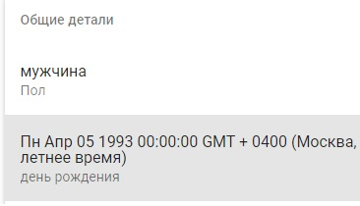
29 | 2 | 2 | Отсутствует возможность редактирования User Name и Password | 1. Открыть приложение 2. Авторизироваться 3. Перейти на страницу профиля 4. Нажать кнопку редактирования Ождидаемый результат: - Ввести новое имя пользователя, пароль Фактический результат: - Отсутствует поле с именем пользователя, паролем
30 | 2 | 3 | Возможность сохранить данные профиля после редактирования , оставив поле - Last Name (обязательное) пустым | 1. Открыть приложение 2. Авторизироваться 3. Перейти на страницу профиля 4. Нажать кнопку редактирования 5. Удалить данные из поля - Last Name Ождидаемый результат: - Кнопка сохранить НЕактивна Фактический результат: - Кнопка сохранить активна, данные сохраняются
31 | 2 | 2 | Некорректное название кнопок в боковом окне | 1. Открыть приложение 2. Открыть боковое меню Ождидаемый результат: - кнопка открывающая путевые заметки - называется путевые заметки Фактический результат: - кнопка открывающая путевые заметки - называется новости
36 | 1 | 1 | Возможно войти на страницу профиля - другого пользователя | 1. Открыть приложение 2. Открыть окно профиля 3. В адресной строке после /profile/ вставить user name другого пользователя Ождидаемый результат: - переход заблокирован, попасть в профиль другого пользователя невозможно Фактический результат: - открывается профиль другого пользователя
37 | 2 | 2 | Подзаголовок заметки выходит за пределы окна самой заметки (Google Chrome) | 1. Открыть приложение 2. Открыть заметку 3. Ввести длинный подзаголовок (более 50-ти символов) Ождидаемый результат: - текст переносится на другую строку, не выходит за рамки самой заметки Фактический результат: - текст выходит за рамки самой заметки | 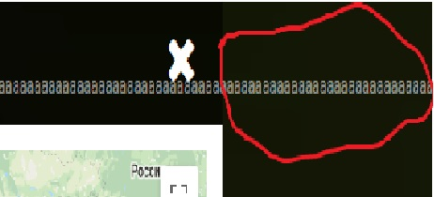
38 | 1 | 1 | Возможность создания заметки, не добавляя фото (Google Chrome) | 1. Открыть приложение 2. Авторизироваться 3. Перейти на страницу создания заметки 4. На 4-ом шаге не добалять фотографию Ождидаемый результат: - кнопка Finish and save неактивна Фактический результат: - кнопка Finish and save активна
39 | 3 | 3 | Некорректная работа кнопки сортировка, при выборе фильтра - только мои заметки | 1. Открыть приложение 2. Авторизироваться 3. Перейти на страницу просмотра заметок 4. Выбрать фильтр только мои заметки 5. Выбрать сортировку Ождидаемый результат: - по дате и по наименованию Фактический результат: - по дате, по наименованию, по имени пользователя
40 | 3 | 5 | Возможность загрузки фото свыше 5 мб | 1. Открыть приложение 2. Авторизироваться 3. Перейти на страницу создания заметки 4. Загрузить фото размером более 5 мб Ождидаемый результат: - Фото загрузить невозможно Фактический результат: - фото загрузилось
41 | 2 | 4 | В режиме редактировани, при оставлении поле First name пустым - кнопка сохранить активна (Explorer) | 1. Открыть приложение 2. Авторизироваться (explorer) 3. Перейти на страницу редактирования профиля 4. нажать на крестик справа от имени Ождидаемый результат: - Имя удаляется, кнопка сохранить НЕактивна Фактический результат: - Имя удаляется, кнопка сохранить активна | 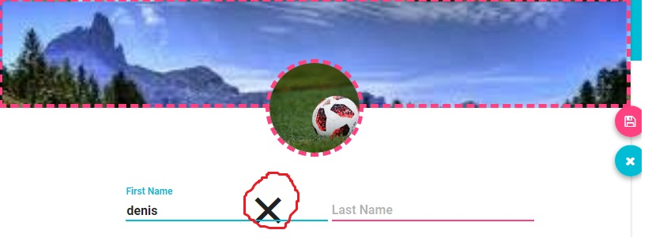
 |  |  |  |  | 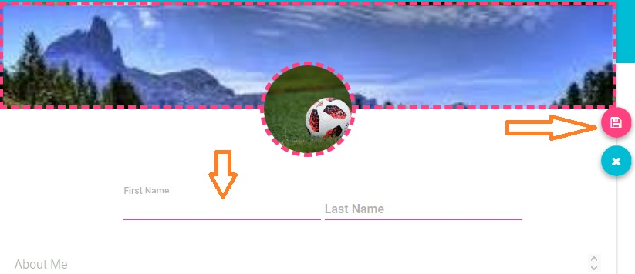
42 | 2 | 2 | При авторизации нет возможности просмотреть введенный пароль (Chrome) | 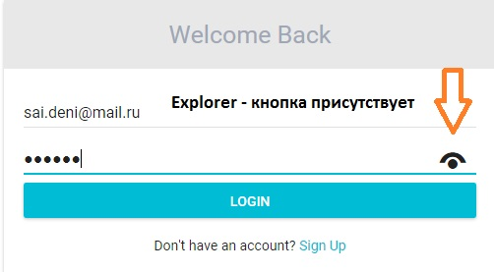 1. Открыть приложение 2. Ввести пароль 3. Нажать на спец.кнопку отображения пароля Ождидаемый результат: - Вместо спец.символов отображается введенный пароль Фактический результат: - отсутствует кнопка отображения пароля

43 | 1 | 2 | В верхнем меню авторизация и регистрация написаны заглавными буквами, а в самой форме прописными | 1. Открыть приложение 2. Открыть любую страницу (неавторизированным пользователям) Ожидаемый результат - В верхнем меню отображается Login и Sign up Фактический результат - В верхнем меню отображается LOGIN и SIGN UP
44 | 1 | 1 | В верхнем меню некорректно написно название приложения | 1. Открыть приложение 2. Открыть любую страницу Ожидаемый результат - Слева сверху (верхнее меню) отображается Travel Note Фактический результат - Слева сверху (верхнее меню) отображается TravelNote ( слитно)
45 | 1 | 1 | В нижнем меню некорректно написно название приложения | 1. Открыть приложение 2. Открыть любую страницу Ожидаемый результат - Слева снизу (нижняя часть страницы) отображается Travel Note Фактический результат - Слева снизу (нижняя часть страницы)отображается TravelNote ( слитно)
46 | 2 | 3 | Не работает кнопка Enter при авторизации (Explorer) | 1. Открыть приложение (Explorer) 2. Открыть ввести логин и пароль 3. Нажать Enter Ожидаемый результат - пользователь авторизирован Фактический результат - кнопка Enter не работает
47 | 3 | 5 | Отсутствует кнопка удаления (X) при вводе данных (Сhrome) | 1. Открыть приложение (Chrome) 2. Открыть страницу авторизации 3. Ввести данные в любую из строк Ожидаемый результат - в конце введенных данных появляется кнопка (X) - при нажатии все введенные данные в строке удаляются Фактический результат - кнопка (X) отсутствует

